Баг-репорты
№ | Title |  | Precondition | Steps to reproduce | Actual result | Expected result | Attachments
1 | Заголовки и разделы профиля пользователя не на языке локализации (латиница) |  | 1. Открыта страница https://test-stand.gb.ru/ 2. Пользователь авторизован 3. Открыта страница профиля пользователя | 1. Проверить текст локализации страницы | Заголовки и разделы профиля пользователя отображаются не на языке локализации (латиница) | Заголовки и разделы профиля пользователя отображаются на языке локализации (кириллица) | 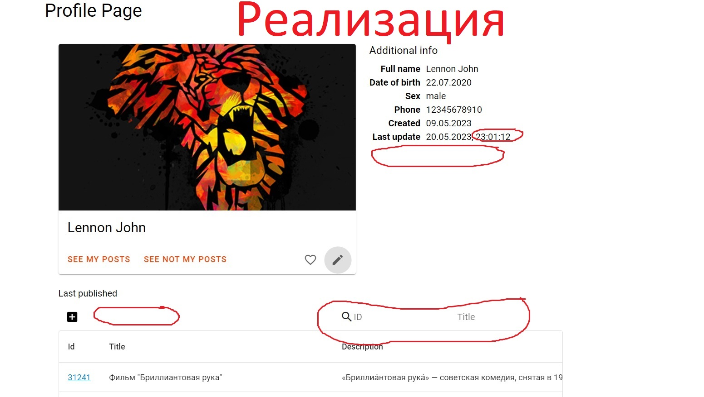

 | Severity | major | Environment
 | Status | open | Chrome 104.5.3, Windows 10 x64
№ | Title |  | Precondition | Steps to reproduce | Actual result | Expected result | Attachments
2 | Аватар недоступен для редактирования при клике на него |  | 1. Открыта страница https://test-stand.gb.ru/ 2. Пользователь авторизован 3. Открыта страница профиля пользователя | 1. Кликнуть по аватару | Аватар не доступен для редактирования при клике на него | Редактирование аватара доступно по клику на него

 | Severity | minor | Environment
 | Status | open | Chrome 104.5.3, Windows 10 x64
№ | Title |  | Precondition | Steps to reproduce | Actual result | Expected result | Attachments
3 | Отсутствуют кнопки внешних ресурсов внизу блока "Дополнительная информация" |  | 1. Открыта страница https://test-stand.gb.ru/ 2. Пользователь авторизован 3. Открыта страница профиля пользователя | 1. Проверить наличие кнопок внешних ресурсов внизу блока "Дополнительная информация" | Отсутствуют кнопки внешних ресурсов внизу блока "Дополнительная информация" | Присутствуют кнопки внешних ресурсов внизу блока "Дополнительная информация"

 | Severity | major | Environment
 | Status | open | Chrome 104.5.3, Windows 10 x64
№ | Title |  | Precondition | Steps to reproduce | Actual result | Expected result | Attachments
4 | В пункте "Обновлён" раздела реализации "Дополнительная информация" время представлено в формате часы-минуты-секунды |  | 1. Открыта страница https://test-stand.gb.ru/ 2. Пользователь авторизован 3. Открыта страница профиля пользователя | 1. Проверить представление времени в пункте "Обновлён" раздела реализации "Дополнительная информация" | Время представлено в формате часы-минуты-секунды | Время представлено в формате часы-минуты

 | Severity | minor | Environment
 | Status | open | Chrome 104.5.3, Windows 10 x64
№ | Title |  | Precondition | Steps to reproduce | Actual result | Expected result | Attachments
5 | В реализации отсутствует подпись "Опубликовать" рядом с кнопкой добавления нового поста. |  | 1. Открыта страница https://test-stand.gb.ru/ 2. Пользователь авторизован 3. Открыта страница профиля пользователя | 1. Проверить наличие подписи "Опубликовать" рядом с кнопкой добавления нового поста | Подпись отсутствует | Подпись присутствует

 | Severity | minor | Environment
 | Status | open | Chrome 104.5.3, Windows 10 x64
№ | Title |  | Precondition | Steps to reproduce | Actual result | Expected result | Attachments
6 | Поиск постов по ID и названию в реализации воплощён в двух разных строках |  | 1. Открыта страница https://test-stand.gb.ru/ 2. Пользователь авторизован 3. Открыта страница профиля пользователя | 1. Проверить реализацию поиска по ID и названию в одной строке | Поиск реализован внутри одной строки | Поиск реализован в двух разных строках

 | Severity | minor | Environment
 | Status | open | Chrome 104.5.3, Windows 10 x64

Чек-лист
# номер | Заголовок | Статус | Комментарий
1 | Заголовки и разделы профиля пользователя на языке локализации (кириллица) | failed | Заголовки и разделы профиля пользователя не на языке локализации (латиница)
2 | Доступ на страницу возможен только авторизованным пользователям | passed
3 | Редактирование аватара доступно по клику на него | failed | Аватар недоступен для редактирования при клике на него
4 | Редактирование данных пользователя возможно через поп-ап по клику на карандаш под аватаром | passed
5 | Открытие стартовой страницы блога с личными постами при клике по кнопке “Мои публикации” | passed
6 | Открытие первой страницы с чужими постами при клике по кнопке “Публикации пользователей” | passed
7 | Открытие поп-апа создания нового поста при клике на кнопку "+" | passed
8 | Открытие поп-апа редактирования конкретного поста по клику на карандашик рядом со списком постов | passed
9 | Удаление поста при клике на урну | passed
10 | Поиск постов по ID | passed
11 | Поиск постов по заголовку | passed
12 | Соответствие графическойреализации страницы профиля пользователя макету | failed |  | 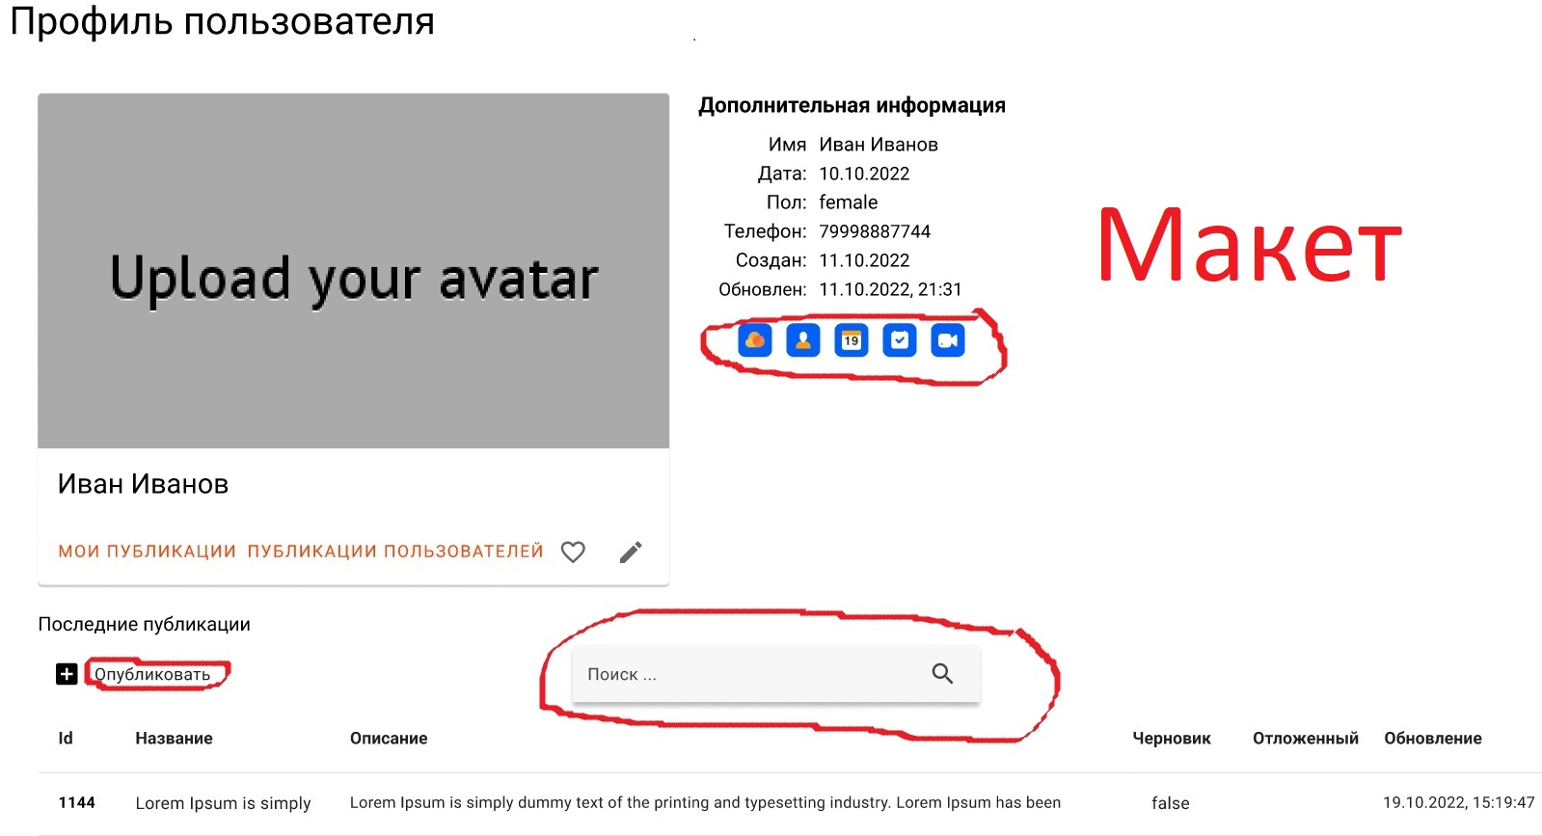
 |  |  | В реализации отсутствуют кнопки внешних ресурсов внизу блока "Дополнительная информация". В пункте "Обновлён" раздела реализации "Дополнительная информация" время представлено в формате часы-минуты-секунды, вместо часы-минуты. В реализации отсутствует подпись "Опубликовать" рядом с кнопкой добавления нового поста. Поиск постов по ID и названию в реализации воплощён в двух разных строках, а в макете - в одной.

